1. Teorija kompl
$$O(n)$$
$$O(n^{2})$$
$$O(n^{3})$$
$$O(\log{n})$$
$$O(n\log{n})$$
1 | Date su sljedeće funkcije. Koji je stepen tih funkcija:

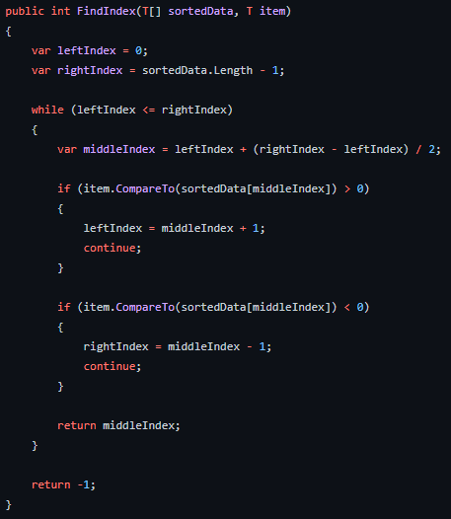
a

$$O(n)$$

b
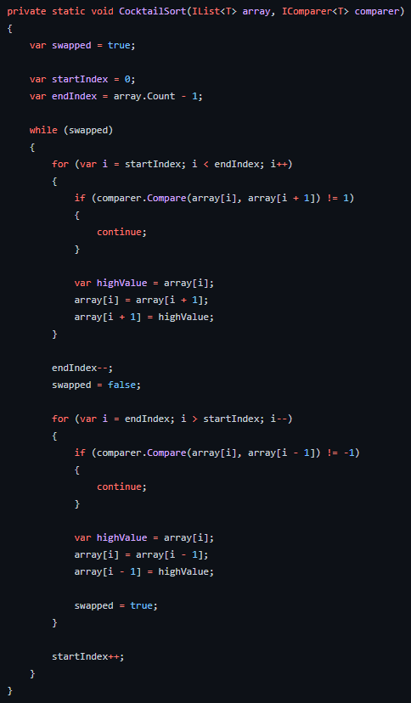

$$O(n^{2})$$

2. Teorija graf
1 | Kojim redoslijedom se posjećuju vrhovi usmjerenog grafa pomoću DFS algoritma ako je vrh 3 označen kao početni vrh.
2 | Kojim redoslijedom se posjećuju vrhovi usmjerenog grafa pomoću BFS algoritma ako je vrh 4 označen kao početni vrh.
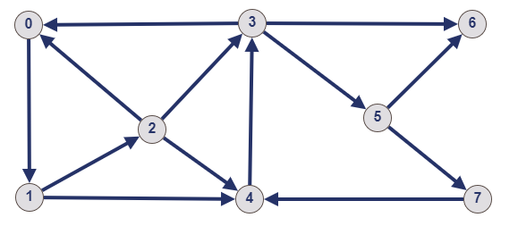
 |  |  |  | DFS: | 3,0,1,2,4 od 4 ne mozemo na 3 jer smo ga posjetili pa cemo se vratiti unazad do 3 pa idemo na 5 pa na 6 pa cemo se vratiti opet na 5 i odlazimo na 7
 |  |  |  | DFS: | 3-> | 0-> | 1-> | 2-> | 4-> | 5-> | 6-> | 7

 |  |  |  | BFS: | pocetni vrh nam je 4 i posjecujemo njegove susjede a to je samo 3, onda posjetimo susjede vrha 3 a to su 0,6 i 5 od ovih vrhova 0, 6 i 5 mozemo proizvoljno izbrati cije cemo susjede vrha posjetiti
 |  |  |  | BFS: | 4,3,0,6,5,1,7,2

2 |  | Pomoću Prim algoritama za početni vrh 5 označite ivice u minimalno razapinjuće stablo.

 |  |  | npr. a, b, c, d, e, f, g, h

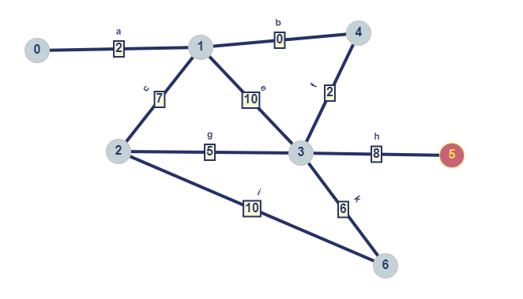

 |  |  |  |  | Rjesenje

 |  |  |  |  | h,f,b,a,g,k

Z5. Hashing
Zadatak. Hashing
 | Implementirajte ATP Hashing sa ulančavanjem koristeći za datu hash funkciju. |  |  | Ulaz u hash funkciju je tacka u 2D prostoru (objekat strukture Tacka2D)
 | Implementirajte funkciju main:
 |  | - instancirajte objekat tipa ATP Hashing
 |  | - dodajte 10 elemenata u ATP
 |  | - uklonite 10 elemenata iza ATP-a |  |  | struct Tacka2D
$$h\left(k\right)=\sqrt{{\frac{\left(x+y \right)}{2}}^{2}}mod n$$
 |  |  |  |  | {
 |  |  |  |  |  | int x;
 |  |  |  |  |  | int y;
 |  |  |  |  | };

 |  |  | n - veličina niza

 | Implementacija ListePov (sa osnovnim funkcijama) je data u fajlu.
 | Code snimite u fajl ispod. Dupli klik na ikonicu hashing_code.txt otvara fajl u editoru. Nakon što kopirate code iz Visual Studija u notepad editor dovoljno je klinuti save, te zatvoriti notepad editor.

 | Ponovo otvorite notepad fajl kako biste provjerili jel sadržai ispravno sačuvan.

